关系图
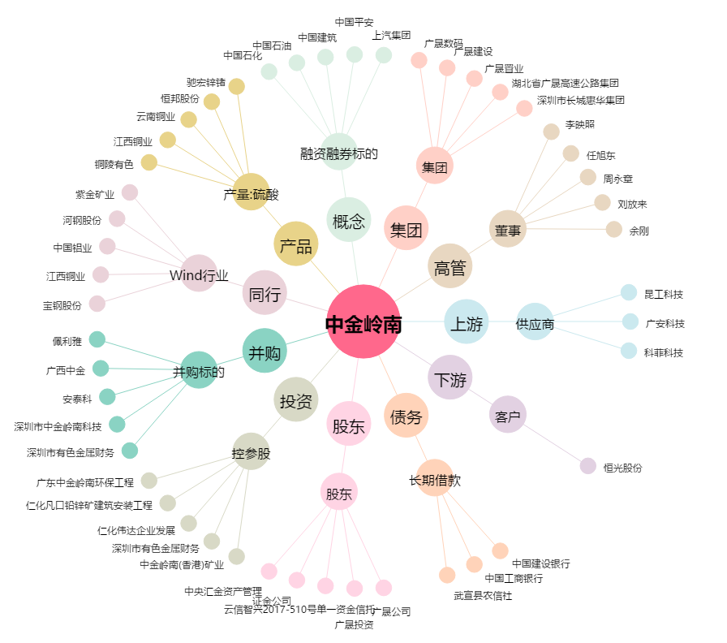
中金岭南[000060.SZ] - 关系概览图

